ازرار1



ا

ازرار2






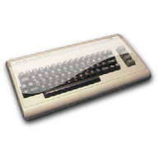








ازرار3
الرئيسية

بحث سريع


تعديل البيانات
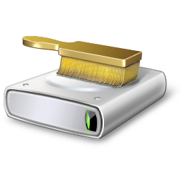

الواجهة






الصفحة الرئيسية

أعلى
أسفل

